Identificação
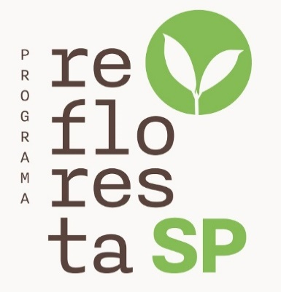


 |  | Recomendação para Plantio de Florestas Multifuncionais

Esta pasta de trabalho contém um projeto elaborado pelo APP do Programa Refloresta-SP para as seguintes condições e preferências informadas pelo autor do projeto:

Autor do Projeto: | Silvana Ribeiro Nobre
Nome do Projeto: | Teste-AP1
Finalidade: | AUA - Área de Uso Alternativo
Localização:
- Município: |  | Cabreuva
- Fitofisionomia: |  | Floresta Ombrófila Densa
- Região Ecológica: |  | Sudeste
- Região Administrativa: |  | Campinas
Opção Topografia: | Terreno Plano
Opção Mecanização: | Manual

Gráficos
Fluxo de Caixa
 | VAcumulado | VTLiquido | Investimento Financeiro
1 | #N/A | #N/A | #N/A
2 | #N/A | 0.00 | #N/A
3 | #N/A | 0.00 | #N/A
4 | #N/A | 0.00 | #N/A
5 | #N/A | 0.00 | #N/A
6 | #N/A | 0.00 | #N/A
7 | #N/A | 0.00 | #N/A
8 | #N/A | 0.00 | #N/A
9 | #N/A | 0.00 | #N/A
10 | #N/A | 0.00 | #N/A
11 | #N/A | 0.00 | #N/A
12 | #N/A | 0.00 | #N/A
13 | #N/A | 0.00 | #N/A
14 | #N/A | 0.00 | #N/A
15 | #N/A | 0.00 | #N/A
16 | #N/A | 0.00 | #N/A
17 | #N/A | 0.00 | #N/A
18 | #N/A | 0.00 | #N/A
19 | #N/A | 0.00 | #N/A
20 | #N/A | 0.00 | #N/A
21 | #N/A | 0.00 | #N/A
22 | #N/A | 0.00 | #N/A
23 | #N/A | 0.00 | #N/A
24 | #N/A | 0.00 | #N/A
25 | #N/A | 0.00 | #N/A
26 | #N/A | 0.00 | #N/A
27 | #N/A | 0.00 | #N/A
28 | #N/A | 0.00 | #N/A
29 | #N/A | 0.00 | #N/A
30 | #N/A | 0.00 | #N/A

